一人平均う歯数
 | （５）中学校３年生歯科保健データ

 | ■中学3年生時点 一人平均むし歯数の状況

 |  | （本）
 | 市町 | H22 | H23 | H24 | H25 | H26 | H27 | H28 | H29 | H30 | R1 | R2
1 | 大津市 | 1.69 | 1.52 | 1.36 | 1.26 | 1.32 | 1.15 | 0.94 | 0.78 | 0.90 | 0.84 | 0.92
2 | 彦根市 | 2.06 | 1.76 | 1.83 | 1.37 | 1.74 | 1.87 | 1.11 | 1.24 | 0.96 | 1.02 | 0.88
3 | 長浜市 | 2.30 | 2.04 | 1.93 | 1.99 | 1.90 | 1.27 | 1.53 | 1.47 | 1.09 | 1.08 | 1.01
4 | 近江八幡市 | 1.92 | 1.90 | 2.06 | 1.54 | 1.14 | 1.46 | 1.28 | 1.26 | 1.39 | 1.04 | 0.79
5 | 草津市 | 2.02 | 1.94 | 1.91 | 1.94 | 1.35 | 1.32 | 1.03 | 1.16 | 1.05 | 1.06 | 1.08
6 | 守山市 | 1.50 | 1.21 | 0.97 | 1.67 | 0.93 | 0.79 | 0.69 | 0.73 | 0.55 | 0.57 | 0.24
7 | 栗東市 | 2.47 | 1.55 | 1.72 | 1.28 | 1.11 | 1.64 | 1.42 | 1.20 | 0.99 | 1.00 | 1.09
8 | 甲賀市 | 1.64 | 1.55 | 1.66 | 1.38 | 1.61 | 1.34 | 1.20 | 0.97 | 0.88 | 1.04 | 1.06
9 | 野洲市 | 1.99 | 1.85 | 1.63 | 2.07 | 1.66 | 1.38 | 1.31 | 1.29 | 1.11 | 1.21 | 1.27
10 | 湖南市 | 1.89 | 1.70 | 1.59 | 1.62 | 1.43 | 1.08 | 1.31 | 1.28 | 1.19 | 1.08 | 0.79
11 | 高島市 | 3.18 | 3.64 | 2.72 | 2.44 | 2.63 | 1.76 | 1.76 | 1.78 | 1.49 | 1.80 | 1.28
12 | 東近江市 | 1.95 | 2.35 | 2.15 | 1.91 | 2.09 | 1.67 | 1.67 | 1.59 | 1.37 | 1.20 | 1.38
13 | 米原市 | 2.96 | 2.54 | 2.49 | 2.59 | 2.10 | 1.84 | 1.90 | 1.50 | 1.17 | 1.34 | 1.40
14 | 日野町 | 2.26 | 1.97 | 2.21 | 2.21 | 1.50 | 1.58 | 1.56 | 0.96 | 1.19 | 1.22 | 0.64
15 | 竜王町 | 0.47 | 0.46 | 0.14 | 0.39 | 0.27 | 0.22 | 0.41 | 0.14 | 0.11 | 0.13 | 0.09
16 | 愛荘町 | 1.84 | 2.15 | 1.67 | 1.69 | 2.32 | 1.88 | 1.50 | 2.23 | 1.63 | 1.54 | 1.54
17 | 豊郷町 | 1.46 | 1.07 | 1.60 | 0.96 | 0.90 | 0.59 | 0.62 | 0.58 | 0.14 | 0.42 | 0.67
18 | 甲良町 | 3.75 | 3.48 | 3.21 | 3.01 | 2.55 | 2.38 | 0.96 | 1.27 | 1.78 | 1.31 | 0.66
19 | 多賀町 | 4.16 | 3.55 | 2.46 | 2.55 | 1.33 | 0.59 | 0.65 | 0.35 | 0.35 | 0.24 | 0.26
20 | 滋賀県 | 1.96 | 1.83 | 1.71 | 1.62 | 1.51 | 1.34 | 1.18 | 1.12 | 1.02 | 1.02 | 0.93
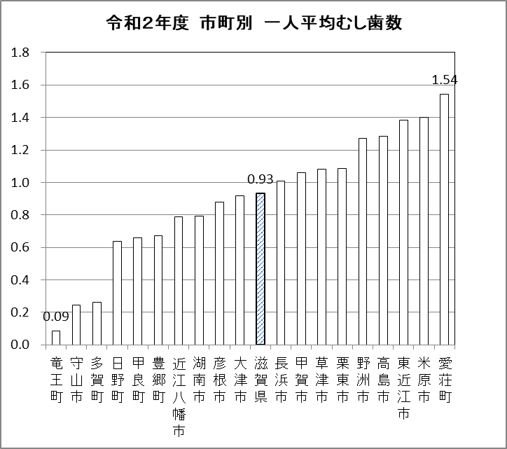
（本）

令和２年度 市町別 一人平均むし歯数

 | ■中学3年生時点 一人平均むし歯数の状況

有病者率
 | ■中学3年生時点 むし歯のある人割合の状況

 |  | （％）
 | 市町 | H22 | H23 | H24 | H25 | H26 | H27 | H28 | H29 | H30 | R1 | R2
1 | 大津市 | 51.7 | 45.8 | 41.5 | 40.8 | 42.3 | 39.5 | 32.9 | 30.8 | 32.7 | 31.7 | 31.0
2 | 彦根市 | 57.2 | 51.0 | 53.1 | 46.7 | 52.0 | 51.3 | 38.7 | 40.0 | 35.2 | 33.3 | 27.7
3 | 長浜市 | 62.5 | 59.2 | 57.5 | 56.6 | 57.4 | 49.9 | 49.0 | 54.3 | 39.9 | 37.1 | 38.3
4 | 近江八幡市 | 54.0 | 50.4 | 57.3 | 50.4 | 40.8 | 45.7 | 42.3 | 38.1 | 46.5 | 34.0 | 27.8
5 | 草津市 | 55.1 | 54.5 | 53.5 | 53.4 | 42.4 | 42.0 | 35.6 | 43.4 | 36.2 | 33.5 | 33.6
6 | 守山市 | 40.5 | 37.8 | 32.2 | 39.4 | 31.8 | 41.8 | 22.7 | 26.5 | 19.7 | 22.9 | 12.9
7 | 栗東市 | 60.8 | 47.0 | 47.5 | 50.1 | 39.1 | 43.8 | 40.3 | 36.5 | 35.1 | 35.8 | 39.0
8 | 甲賀市 | 55.0 | 48.4 | 52.5 | 43.4 | 50.7 | 45.1 | 39.6 | 33.7 | 30.6 | 35.5 | 36.9
9 | 野洲市 | 51.8 | 55.3 | 54.1 | 50.4 | 49.3 | 42.3 | 34.4 | 41.9 | 38.2 | 36.8 | 37.4
10 | 湖南市 | 50.1 | 52.2 | 48.1 | 48.3 | 41.7 | 34.3 | 42.2 | 44.4 | 39.1 | 32.7 | 30.1
11 | 高島市 | 68.0 | 74.9 | 61.8 | 61.2 | 63.3 | 51.9 | 47.3 | 47.8 | 47.0 | 34.5 | 41.2
12 | 東近江市 | 54.7 | 61.0 | 59.3 | 53.2 | 49.2 | 49.5 | 49.9 | 47.2 | 44.0 | 34.3 | 36.9
13 | 米原市 | 71.4 | 65.1 | 65.5 | 66.6 | 59.4 | 55.2 | 63.6 | 46.5 | 45.0 | 36.9 | 44.5
14 | 日野町 | 63.2 | 57.9 | 60.6 | 64.0 | 47.2 | 53.3 | 45.4 | 33.9 | 42.7 | 43.3 | 29.4
15 | 竜王町 | 21.7 | 21.7 | 10.2 | 16.8 | 15.2 | 11.9 | 12.1 | 7.3 | 8.4 | 9.1 | 6.0
16 | 愛荘町 | 58.0 | 61.6 | 53.2 | 56.9 | 68.4 | 58.0 | 44.2 | 62.7 | 45.1 | 46.5 | 54.3
17 | 豊郷町 | 41.5 | 35.2 | 37.5 | 26.1 | 33.2 | 23.3 | 19.0 | 23.4 | 13.6 | 16.7 | 28.1
18 | 甲良町 | 78.5 | 70.7 | 75.8 | 73.5 | 69.0 | 61.9 | 36.5 | 51.8 | 59.7 | 35.6 | 22.7
19 | 多賀町 | 85.7 | 79.5 | 66.2 | 78.1 | 41.3 | 27.9 | 31.0 | 18.8 | 22.5 | 16.4 | 9.6
20 | 滋賀県 | 54.5 | 51.6 | 49.6 | 48.1 | 45.4 | 43.5 | 38.3 | 38.2 | 35.9 | 33.3 | 31.4

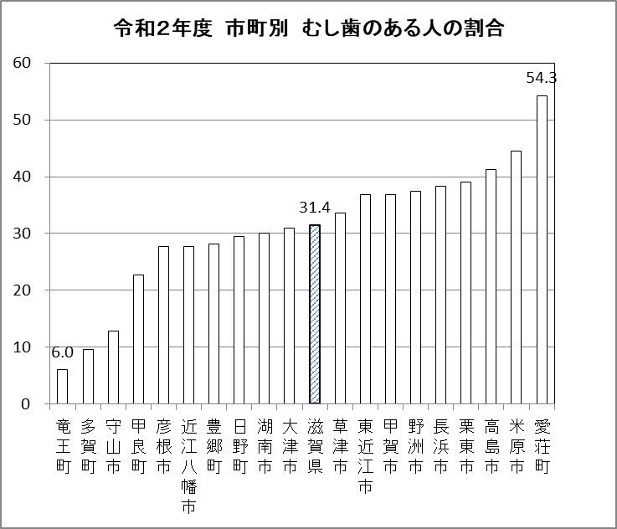
（%）

令和２年度 市町別 むし歯のある人の割合

 | ■中学3年生時点 むし歯のある人割合の状況

